Sheet2
業務概要：
 | 背景：

 | 物流会社L社は、個人向けの荷物配達事業及びECサイトの荷物配達事業を主に行われています。
 | 既存の書面式の配達管理では、ヒューマンミス原因の配送漏れ、配送遅れが多発しております。
 | 業務改善をするため、本システムの開発、導入を決めました。
 | このシステムは、荷物の追跡、配達ステータスの更新、車両管理、および履歴管理を担い、物流会社の業務をサポートします。

 | システム運用の流れ：

 | 管理者: システムの設定とユーザー管理を行います。管理者は、配達員と車両の登録・編集・削除ができます。
 | 配達員: 配達中の荷物のステータスを更新し、履歴情報を確認できます。また、自分が担当する車両の状況も把握できます。
 | 受取人: 荷物の追跡と配達ステータスを確認できます。

システム概要：

 | １．データベース概要

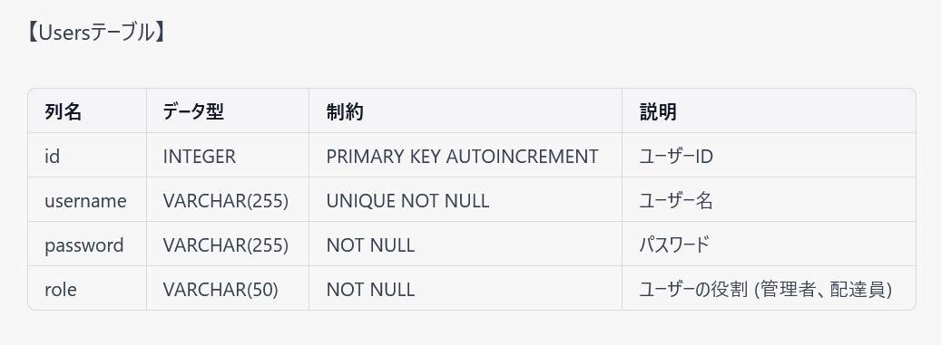

 |  |  |  |  | ユーザーテーブル

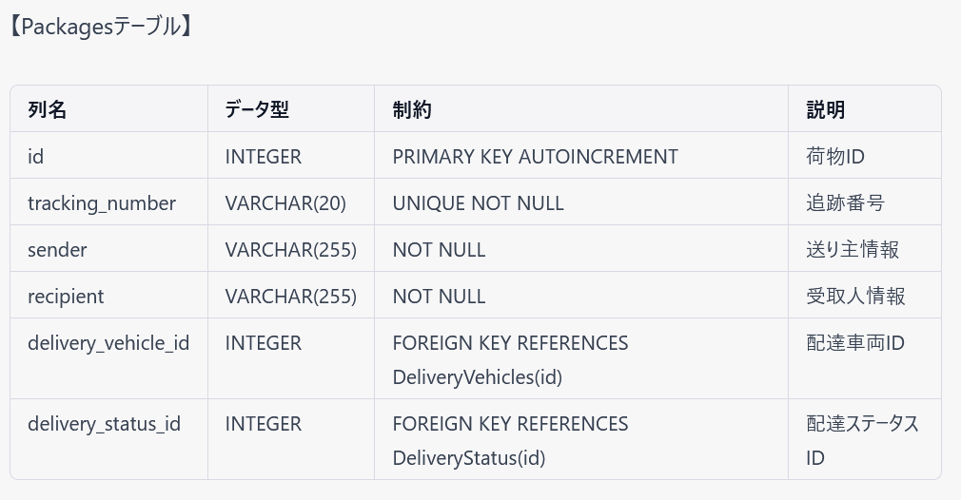

 |  |  |  |  | 荷物テーブル

 |  |  |  |  | 車両テーブル

 |  |  |  |  | 配達状態テーブル

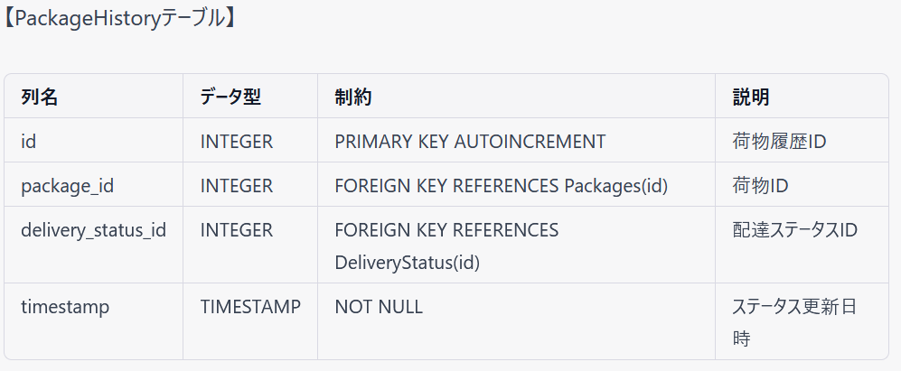

 |  |  |  |  | 配達履歴テーブル

 |  | 関連関係

 |  | Users 1 --- 1 DeliveryVehicles: 1人の配達員は1台の車両を担当し、1台の車両は1人の配達員によって運用されます。
 |  | DeliveryVehicles * --- 1 Packages: 1台の車両は複数の荷物を運ぶことができ、1つの荷物は1台の車両によって運ばれます。
 |  | Packages * --- 1 DeliveryStatus: 1つの荷物は1つの配達ステータスを持ち、1つの配達ステータスは複数の荷物に適用されることがあります。
 |  | Packages * --- * PackageHistory: 1つの荷物は複数の荷物履歴を持ち、1つの荷物履歴は1つの荷物に関連付けられます。

 | ２．各機能概要

 |  | 管理者

 |  | 重点 | 配達員管理画面

 |  |  | 画面イメージ：配達員検索条件フォーム、検索結果表示エリア、登録ボタン、更新リンク、削除リンク
 |  |  | 処理詳細：検索条件により、配達員を検索する。検索結果から配達員を選択し、更新リンクをクリックした場合、配達員更新画面へ遷移する。
 |  |  |  | 検索結果から配達員を選択し、削除リンクをクリックした場合、配達員を削除する。

 |  | 重点 | 車両管理画面

 |  |  | 画面イメージ：車両検索条件フォーム、検索結果表示エリア、登録ボタン、更新リンク、削除リンク
 |  |  | 処理詳細：検索条件により、車両を検索する。検索結果から車両を選択し、更新リンクをクリックした場合、車両更新画面へ遷移する。
 |  |  |  | 検索結果から配達員を選択し、削除リンクをクリックした場合、配達員を削除する。

 |  | 配達員

 |  |  | 荷物ピックアップ画面

 |  |  | 処理詳細：
 |  |  |  | a. 配達員が荷物の追跡番号を入力し、ピックアップボタンをクリックします。
 |  |  |  | b. システムは、Packagesテーブルに該当する荷物を検索し、該当する荷物が存在する場合、配達員が受け取ったことを記録します。
 |  |  |  | c. システムは、PackageHistoryテーブルに新しいレコードを追加し、荷物の履歴を更新します。これには、荷物ID、配達ステータスID（例：配達中）、およびタイムスタンプが含まれます。

 |  |  | 荷物の配達ステータス更新画面

 |  |  | 処理詳細：
 |  |  |  | a. 配達員が荷物の追跡番号と新しい配達ステータス（例：配達完了）を入力し、ステータス更新ボタンをクリックします。
 |  |  |  | b. システムはPackagesテーブルの該当する荷物の配達ステータスを更新し、PackageHistoryテーブルに新しいレコードを追加します。
 |  |  |  | c. 配達ステータスが更新されたことを配達員に通知します。

 |  | 重点 | 荷物の履歴表示画面

 |  |  | 処理詳細：
 |  |  |  | a. 配達員が荷物の追跡番号を入力し、履歴表示ボタンをクリックします。
 |  |  |  | b. システムはPackageHistoryテーブルから該当する荷物の履歴を検索し、荷物の過去の配達ステータスや登録日時などを表示します。

 |  | 受取人

 |  |  | 荷物追跡画面

 |  |  | 処理詳細：
 |  |  |  | 荷物の追跡番号を入力し、当該荷物の情報及び配達履歴の情報を荷物テーブルと配達履歴テーブルから抽出し、画面に表示する。

